상품제안서
인젝션 육각지우개연필 | 상품코드: S03063

 |  |  |  |  |  |  | 02-713-8555 | www.synergygift.co.kr
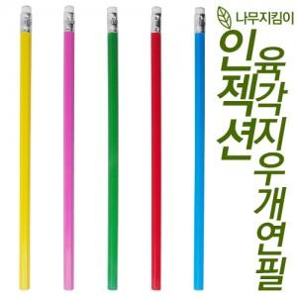

【상세/제작정보】 | <p>택배비 별도 상품입니다.</p>

【인쇄/포장옵션】 | 실크 / 밀봉OPP포장

【공급단가】 | 수량 | 1,000~ | 3,000~ | 5,000~ | 10,000~ | 30,000~
*VAT별도 | 단가 | 80원 | 70원 | 70원 | 70원 | 70원

【상품 URL】 | https://www.synergygift.co.kr:443/src/goods_detail.php?gdno=16051

